画面
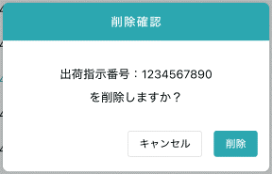
機能設計書 |  | システム名 | プロジェクト名 | 登録日付 |  |  | 更新日付
 |  | Biz-X POTTS
画面レイアウト |  | サブシステム名 | 機能名名 | 登録担当者 |  |  | 更新担当者
 |  | マスタ | 商品マスタ管理

 | 画面レイアウト

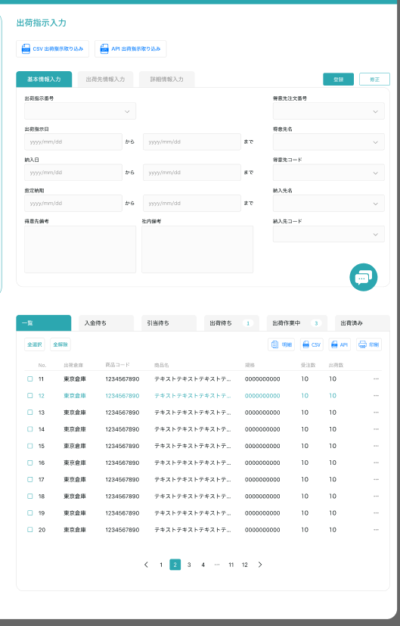
商品マスタ管理

クリア
 |  |  |  |  | クリア：清除数据，状态恢复到进入页面状态
 |  |  |  |  | 查看：灰色按钮：登录
 |  |  |  |  | 修正：正常按钮：修正
 |  |  |  |  | 进入页面：正常按钮：登录

 |  |  |  |  |  | 具体项目参照
 |  |  |  |  |  | 【画面項目定義】

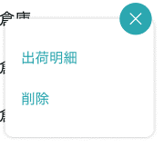
明細

修正

画面（SP）
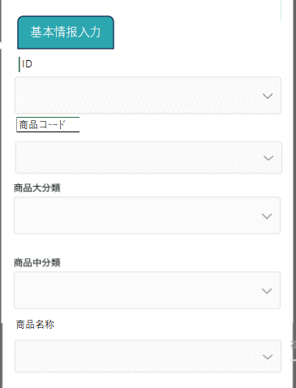
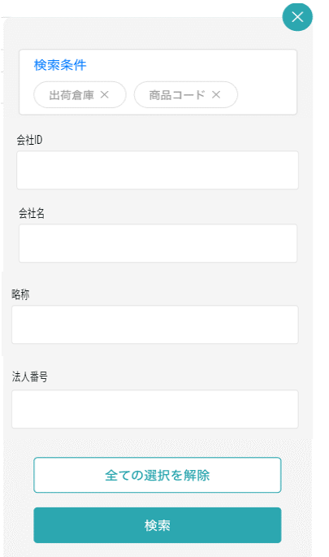
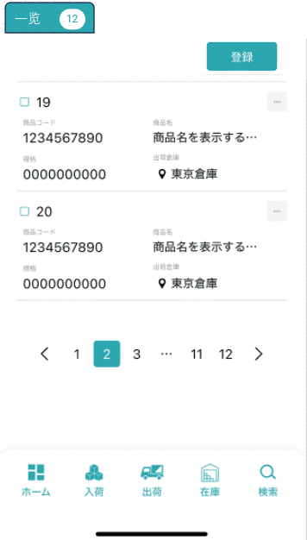
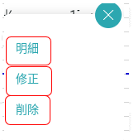
機能設計書 |  | システム名 | プロジェクト名 | 登録日付 | 更新日付
 |  | Biz-X POTTS
画面レイアウト |  | サブシステム名 | 機能名名 | 登録担当者 | 更新担当者 | 明细：登录按钮隐藏
 |  | マスタ | 商品マスタ管理 |  |  | 修正：正常按钮：修正

 | 画面レイアウト

商品マスタ管理

画面項目定義 (SP)
機能設計書 |  |  | システム名 |  |  |  | プロジェクト名 |  |  |  |  |  | 登録日付 |  |  | 更新日付
 |  |  | Biz-X POTTS
画面項目定義 |  |  | サブシステム名 |  |  |  | 機能名名 |  |  |  |  |  | 登録担当者 |  |  | 更新担当者
 |  |  | マスタ |  |  |  | 商品マスタ管理

PC端参照
No | 項目名 | ID | 種類 | 属性 | DB 桁数 | 画面 桁数 | IO | タブ | 必須 | 表示 | 配置 | IME | ref | chk | 書式 |  | 概要 | 登録時仕様 |  | 更新時仕様
 |  |  |  |  |  |  |  |  |  |  |  |  |  |  |  |  |  | 取得元 | 仕様 | 取得元 （照会/削除も同様） | 仕様

 | 基本情報
 | ID |  |  |  |  |  |  |  |  | 〇 |  |  |  |  |  |  | 修正的时候表示，非活性 | mtb_product(商品マスタ) | id
 | 商品コード |  |  |  |  |  |  |  | 〇 |  |  |  |  |  |  |  |  | mtb_product(商品マスタ) | 商品コード
 | 商品名称 |  |  |  |  |  |  |  | 〇 |  |  |  |  |  |  |  |  | mtb_product(商品マスタ) | 商品_名称
 | 商品略称 |  |  |  |  |  |  |  | 〇 |  |  |  |  |  |  |  |  | mtb_product(商品マスタ) | 商品_略称
 | JANCD |  |  |  |  |  |  |  | 〇 |  |  |  |  |  |  |  |  | mtb_product(商品マスタ) | 商品_JANCD
 | 大分類 |  |  |  |  |  |  |  | 〇 |  |  |  |  |  |  |  |  | mtb_product(商品マスタ) | 商品_大分類
 | 中分類 |  |  |  |  |  |  |  | 〇 |  |  |  |  |  |  |  |  | mtb_product(商品マスタ) | 商品_中分類
 | 小分類 |  |  |  |  |  |  |  | 〇 |  |  |  |  |  |  |  |  | mtb_product(商品マスタ) | 商品_小分類
 | 規格 |  |  |  |  |  |  |  | 〇 |  |  |  |  |  |  |  |  | mtb_product(商品マスタ) | 商品_規格
 | 荷姿 |  |  |  |  |  |  |  | 〇 |  |  |  |  |  |  |  |  | mtb_product(商品マスタ) | 商品_荷姿
 | 入数 |  |  |  |  |  |  |  | 〇 |  |  |  |  |  |  |  |  | mtb_product(商品マスタ) | 商品_入数
 | 写真1 |  |  |  |  |  |  |  |  |  |  |  |  |  |  |  |  | mtb_product(商品マスタ) | 商品_写真1
 | 写真2 |  |  |  |  |  |  |  |  |  |  |  |  |  |  |  |  | mtb_product(商品マスタ) | 商品_写真2
 | 社内備考1 |  |  |  |  |  |  |  |  |  |  |  |  |  |  |  |  | mtb_product(商品マスタ) | 商品_社内備考１
 | 社内備考2 |  |  |  |  |  |  |  |  |  |  |  |  |  |  |  |  | mtb_product(商品マスタ) | 商品_社内備考2
 | 注意備考1 |  |  |  |  |  |  |  |  |  |  |  |  |  |  |  |  | mtb_product(商品マスタ) | 商品_注意備考１
 | 注意備考2 |  |  |  |  |  |  |  |  |  |  |  |  |  |  |  |  | mtb_product(商品マスタ) | 商品_注意備考2
 | 検索条件
 | 商品コード |  |  |  |  |  |  |  |  |  |  |  |  |  |  |  |  | mtb_product(商品マスタ) | 商品コード
 | 商品名称 |  |  |  |  |  |  |  |  |  |  |  |  |  |  |  |  | mtb_product(商品マスタ) | 商品_名称
 | 商品略称 |  |  |  |  |  |  |  |  |  |  |  |  |  |  |  |  | mtb_product(商品マスタ) | 商品_略称
 | JANCD |  |  |  |  |  |  |  |  |  |  |  |  |  |  |  |  | mtb_product(商品マスタ) | 商品_JANCD
 | 商品明細一覧
 | ID |  |  |  |  |  |  |  |  |  |  |  |  |  |  |  |  | mtb_product(商品マスタ) | id
 | 商品コード |  |  |  |  |  |  |  |  |  |  |  |  |  |  |  |  | mtb_product(商品マスタ) | 商品コード
 | 商品名称 |  |  |  |  |  |  |  |  |  |  |  |  |  |  |  |  | mtb_product(商品マスタ) | 商品_名称
 | 商品略称 |  |  |  |  |  |  |  |  |  |  |  |  |  |  |  |  | mtb_product(商品マスタ) | 商品_略称
 | JANCD |  |  |  |  |  |  |  |  |  |  |  |  |  |  |  |  | mtb_product(商品マスタ) | 商品_JANCD
 | 大分類 |  |  |  |  |  |  |  |  |  |  |  |  |  |  |  |  | mtb_product(商品マスタ) | 商品_大分類
 | 中分類 |  |  |  |  |  |  |  |  |  |  |  |  |  |  |  |  | mtb_product(商品マスタ) | 商品_中分類
 | 小分類 |  |  |  |  |  |  |  |  |  |  |  |  |  |  |  |  | mtb_product(商品マスタ) | 商品_小分類
 | 規格 |  |  |  |  |  |  |  |  |  |  |  |  |  |  |  |  | mtb_product(商品マスタ) | 商品_規格
 | 荷姿 |  |  |  |  |  |  |  |  |  |  |  |  |  |  |  |  | mtb_product(商品マスタ) | 商品_荷姿
 | 入数 |  |  |  |  |  |  |  |  |  |  |  |  |  |  |  |  | mtb_product(商品マスタ) | 商品_入数

イベント仕様 (SP)
機能設計書 |  |  | システム名 |  | プロジェクト名 | 登録日付 |  | 更新日付
 |  |  | Biz-X POTTS
イベント仕様 |  |  | サブシステム名 |  | 機能名名 | 登録担当者 |  | 更新担当者
 |  |  | マスタ |  | 商品マスタ管理

PC端参照
No | 対象 | イベント |  | 処理内容 |  |  | 備考
 |  | 初期化 |  | 根据当前登录用户的会社检索对应数据显示在一览画面上 检索表：mtb_product(商品マスタ) 条件：会社_ID = 登陆者的会社ID 【削除区分】=【2:未削除】 基本情报为空，恢复到可登录状态
 |  | クリア |  | 清除基本情报中项目的数据，并且页面状态恢复到进入页面状态
 |  | 登録/修正 |  | 登录/修正：check必须项目是否已经全部填写 check通过后，插入/更新数据 插入/更新表：mtb_product(商品マスタ)
 | 检索条件 | 检索 |  | 根据设定的检索条件进行检索 检索表：mtb_product(商品マスタ) 检索条件：【商品コード】=画面入力的【商品コード】 【商品名称】like画面入力的【商品名称】 【商品略称】like 画面入力的【商品略称】 【JANCD】=画面入力的【JANCD】 【会社_ID】=登陆者的会社ID 【削除区分】=【2:未削除】 检索结果显示在画面上
 |  | 检索条件全解除 |  | 把当前填写的检索条件清空
 | table一览数据 | 明细 |  | 点击明细，对应数据显示在基本情报上。并且不能修改，登录按钮为灰色
 | table一览数据 | 修正 |  | 点击修正，对应数据显示在基本情报上。可修正。点击修正，修改数据
 | table一览数据 | 消除 |  | 点击消除，提示对话框。删除对应数据。 更新表：mtb_product(商品マスタ) 条件：id=选择数据id 更新字段 削除区分 =1:強制完了

